Sheet1
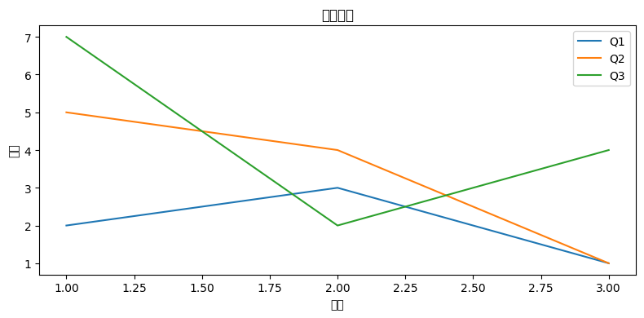
产品名称 | Q1 | Q2 | Q3
2 | 2 | 5 | 7
3 | 3 | 4 | 2
4 | 1 | 1 | 4

